nagrody UM MMM 24
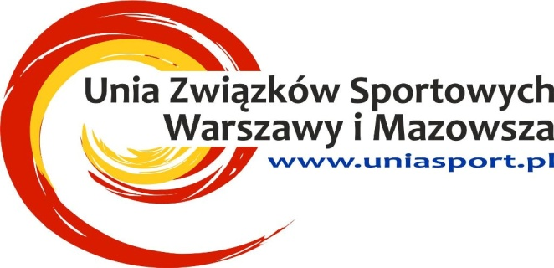
 |  |  |  |  |  | P R O T O K Ó Ł

 |  |  |  |  |  | WRĘCZENIA NAGRÓD - UPOMINKÓW
 |  |  |  |  |  | 2024

DYSCYPLINA |  |  | xxx

Nazwa zawdodów

miejscowość

DATA |  |  | 2024-04-16

 |  |  |  | Komisja w składzie

 |  |  | 1

 |  |  | 2

 |  |  | 3

 | Stwierdza, że niżej wymienione upominki - nagrody
1 |  |  |  |  |  |  | na sumę zł |  |  | 0.00 zł
2 |  |  |  |  |  |  | na sumę zł |  |  | 0.00 zł
3 |  |  |  |  |  |  | na sumę zł |  |  | 0.00 zł
4 |  |  |  |  |  |  | na sumę zł |  |  | 0.00 zł
5 |  |  |  |  |  |  | na sumę zł |  |  | 0.00 zł
6 |  |  |  |  |  |  | na sumę zł |  |  | 0.00 zł
7 |  |  |  |  |  |  | na sumę zł |  |  | 0.00 zł
8 |  |  |  |  |  |  | na sumę zł |  |  | 0.00 zł
9 |  |  |  |  |  |  | na sumę zł |  |  | 0.00 zł
10 |  |  |  |  |  |  | na sumę zł |  |  | 0.00 zł

 |  |  |  |  |  |  | Razem |  |  | 0.00 zł

 |  | 0
w dniu |  | 2024-04-16

Zozstały wręczone uczestnikom w/w zawodów

Podpisy Komisji: |  |  |  | 1. | 2. |  |  |  | 3.

 |  |  |  |  |  |  |  | Pieczątka Okręgowego Związku Sportowego

 | Inne uwagi

